Infografía
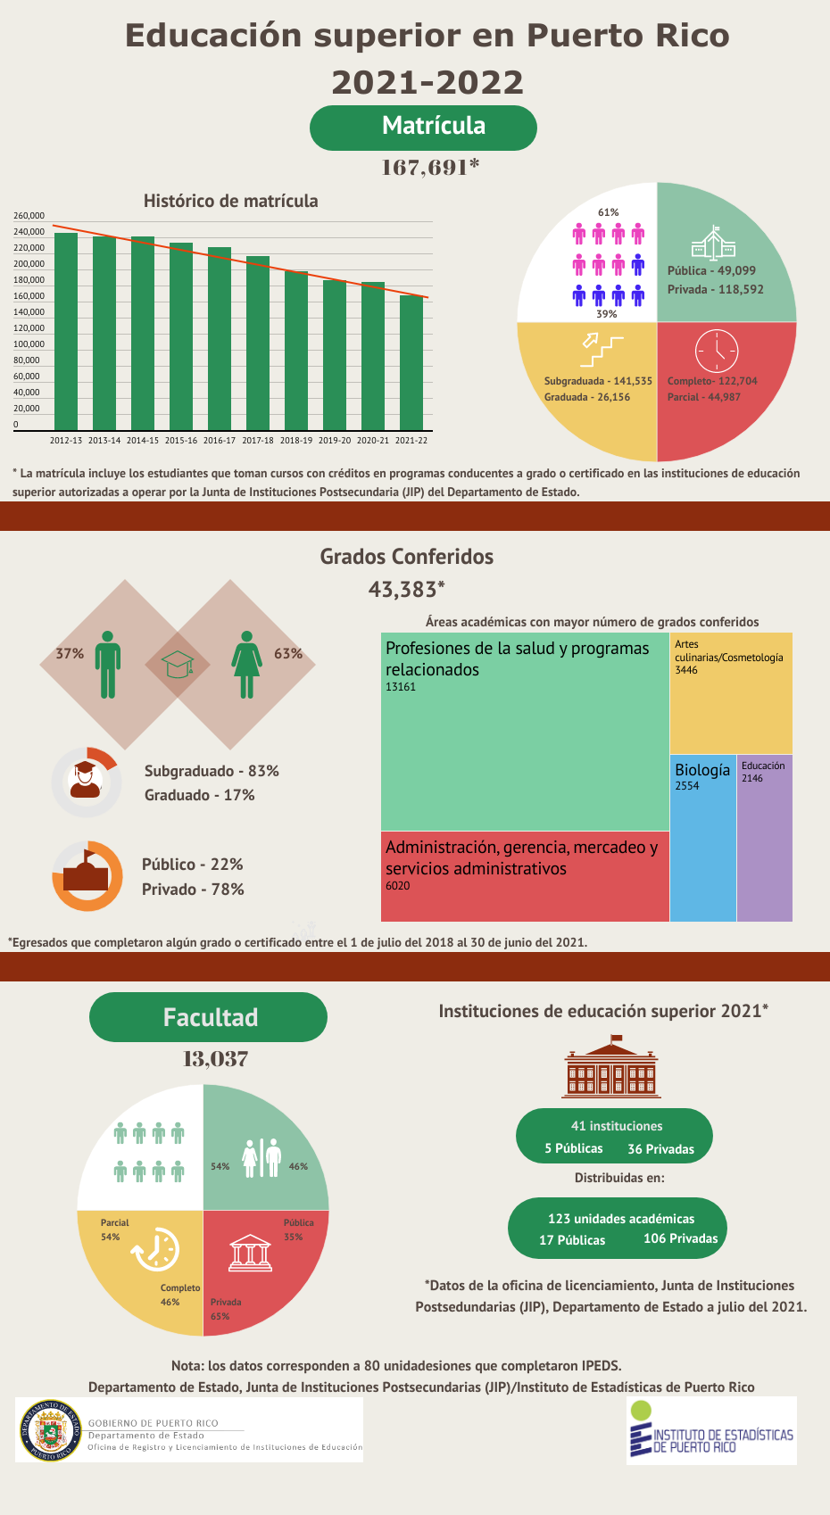

Tabla 1
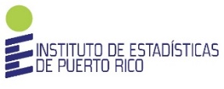
Gobierno de Puerto Rico
Departamento de Estado
Junta de Instituciones Postsecundarias

Compendio Estadístico sobre la Educación Superior de Puerto Rico
Años académicos 2002-2003 al 2021-2022

Tabla 1. Resumen histórico de matrícula por año académico, sector, género, nivel y tarea en las instituciones de educación superior
(Cantidad de estudiantes)
 | 2002-2003 | 2003-2004 | 2004-2005 | 2005-2006 | 2006-2007 | 2007-2008 | 2008-2009 | 2009-2010 | 2010-2011 | 2011-2012 | 2012-2013 | 2013-2014 | 2014-2015 | 2015-2016 | 2016-2017 | 2017-2018 | 2018-2019 | 2019-20 | 2020-21 | 2021-22

Total | 199,842 | 207,074 | 207,965 | 209,547 | 225,402 | 227,546 | 235,618 | 249,372 | 250,192 | 250,011 | 245,495 | 241,168 | 240,878 | 233,070 | 227,255 | 216,742 | 198,179 | 186,474 | 184,921 | 167,691

Por sector
Público | 74,506 | 74,056 | 71,044 | 68,813 | 66,990 | 68,132 | 69,475 | 71,569 | 67,291 | 62,257 | 62,579 | 62,687 | 62,523 | 65,204 | 67,146 | 62,271 | 58,811 | 55,774 | 53,004 | 49,099
Privado | 125,336 | 133,018 | 136,921 | 140,734 | 158,412 | 159,414 | 166,143 | 177,803 | 182,901 | 187,754 | 182,916 | 178,481 | 178,355 | 167,866 | 160,109 | 154,471 | 139,368 | 130,700 | 131,917 | 118,592

Por género
Masculino | 78,114 | 81,189 | 81,054 | 82,182 | 88,038 | 90,188 | 93,411 | 101,902 | 103,055 | 103,438 | 101,707 | 100,711 | 101,064 | 98,192 | 95,131 | 90,171 | 81,639 | 75,936 | 72,490 | 65,949
Femenino | 121,728 | 125,885 | 126,911 | 127,365 | 137,364 | 137,358 | 142,207 | 147,470 | 147,137 | 146,573 | 143,788 | 140,457 | 139,814 | 134,878 | 132,124 | 126,571 | 116,540 | 110,538 | 112,431 | 101,742

Por tiempo
Completo | 151,999 | 158,531 | 160,789 | 161,655 | 177,522 | 178,829 | 189,281 | 205,364 | 204,418 | 207,563 | 202,015 | 197,540 | 196,194 | 188,966 | 183,662 | 173,145 | 158,518 | 144,631 | 129,295 | 122,704
Parcial | 47,843 | 48,543 | 47,176 | 47,892 | 47,880 | 48,717 | 46,337 | 44,008 | 45,774 | 42,448 | 43,480 | 43,628 | 44,684 | 44,104 | 43,593 | 43,597 | 39,661 | 41,843 | 55,626 | 44,987

Por nivel
Subgraduado | 176,632 | 181,701 | 180,337 | 179,866 | 193,935 | 196,511 | 204,300 | 218,799 | 220,674 | 220,380 | 217,358 | 213,196 | 212,299 | 204,275 | 197,761 | 187,961 | 170,326 | 158,095 | 156,177 | 141,535
Graduado | 23,210 | 25,373 | 27,628 | 29,681 | 31,467 | 31,035 | 31,318 | 30,573 | 29,518 | 29,631 | 28,137 | 27,972 | 28,579 | 28,795 | 29,494 | 28,781 | 27,853 | 28,379 | 28,744 | 26,156
Fuente: Integrated Postsecondary Education Data System (IPEDS), Fall Enrollment.
Nota: Incluye la matrícula de estudiantes que toman cursos con créditos en programas conducentes a grados o certificados en las instituciones de educación superior autorizadas a operar por la Junta de Instituciones Postsecundarias del Departamento de Estado.

